Chi tiết địa chất
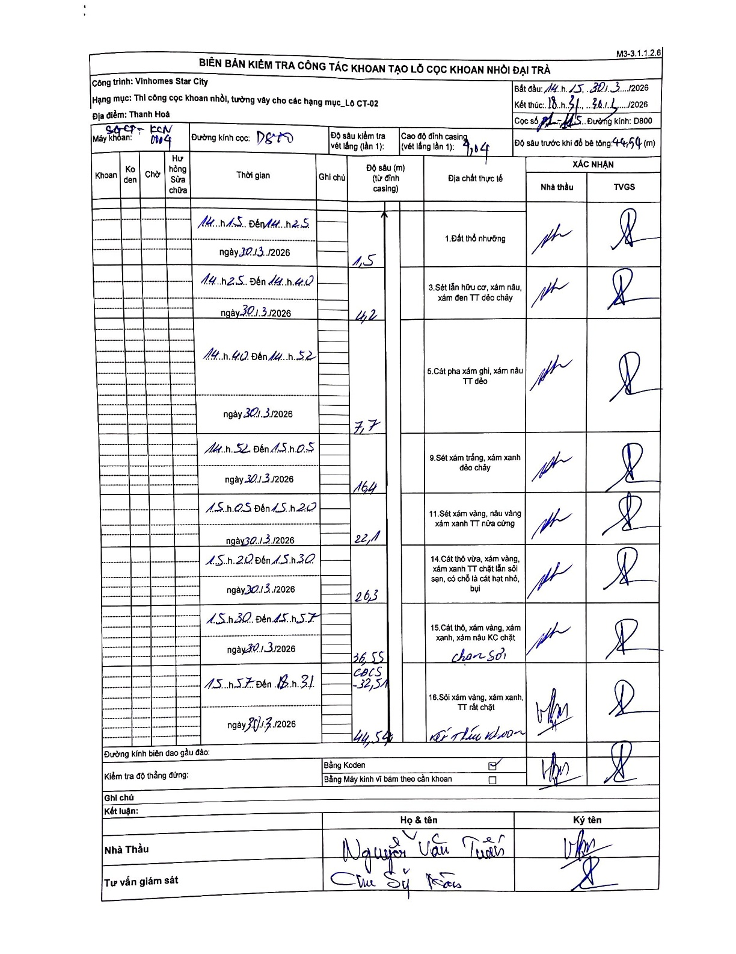
Dự án | Star City Thanh Hóa
Hạng mục | Thi công cọc khoan nhồi, tường vây cho các hạng mục_Lô CT-02
Tên bộ phận | CT-02
Số hiệu cọc | P1-115
Tên Máy khoan | SGCT-KCN0004
Đường kính | D800
Bắt đầu thi công | 14:15 30/03/2026
Kết thúc thi công | 18:31 30/03/2026

Địa chất TT | Đường kính | Mô tả lớp thiết kế | Từ (h) | Đến (h) | Cao độ từ | Cao độ đến | T.Gian (h) | Dài (m) | V (m/h) | Ghi chú
1. Đất thổ nhưỡng | D800 | Đất thổ nhưỡng | 14:15 30/03/2026 | 14:25 30/03/2026 | -1.04 | -1.5 | 0.17 | 0.46 | 2.76 | Chiều dài lớp tự tính từ casing: 1.5 - 1.04
2 | D800 | Sét lẫn hữu cơ, xám nâu, xám đen TT dẻo chảy | 14:25 30/03/2026 | 14:40 30/03/2026 | -1.5 | -4.2 | 0.25 | 2.7 | 10.8
3 | D800 | Cát pha xám ghi, xám nâu TT dẻo | 14:40 30/03/2026 | 14:52 30/03/2026 | -4.2 | -7.7 | 0.2 | 3.5 | 17.5
4 | D800 | Sét xám trắng, xám xanh dẻo chảy | 14:52 30/03/2026 | 15:05 30/03/2026 | -7.7 | -16.4 | 0.22 | 8.7 | 40.15
5 | D800 | Sét xám vàng, nâu vàng xám xanh TT nửa cứng | 15:05 30/03/2026 | 15:20 30/03/2026 | -16.4 | -22.1 | 0.25 | 5.7 | 22.8
6 | D800 | Cát thô vừa, xám vàng, xám xanh TT chặt lẫn sỏi sạn, có chỗ là cát hạt nhỏ, bụi | 15:20 30/03/2026 | 15:30 30/03/2026 | -22.1 | -26.3 | 0.17 | 4.2 | 25.2
7 | D800 | Cát thô, xám vàng, xám xanh, xám nâu KC chặt | 15:30 30/03/2026 | 15:57 30/03/2026 | -26.3 | -36.55 | 0.45 | 10.25 | 22.78 | Ghi chú chạm sỏi
8 | D800 | Sỏi xám vàng, xám xanh, TT rất chặt | 15:57 30/03/2026 | 18:31 30/03/2026 | -36.55 | -44.54 | 2.57 | 7.99 | 3.11 | Kết thúc khoan. Có ghi chú CBCS -32,5m

ẢNH BIÊN BẢN GỐC

